상품제안서
엑티몬 미니 애플 워치 보조배터리 2000mAh[인쇄무료] | 상품코드: F29163

 |  |  |  |  |  |  | 02-412-0044 | www.easy1.co.kr
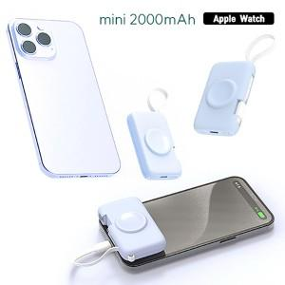

【상세/제작정보】

【인쇄/포장옵션】 | 레이저 / 개별종이케이스

【공급단가】 | 수량 | 100~ | 300~ | 500~ | 1,000~ | 3,000~
*VAT별도 | 단가 | 6,370원 | 6,270원 | 6,120원 | 5,960원 | 5,860원

【상품 URL】 | https://dev.easy1.co.kr:443/src/goods_detail.php?gdno=29163

